Feuil1
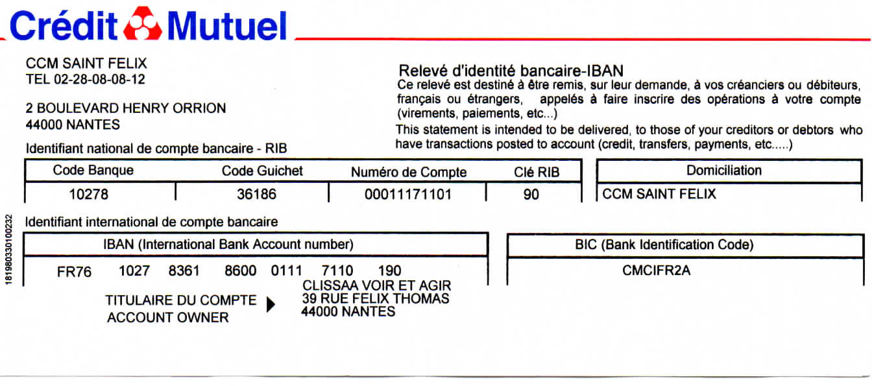
 |  |  | BULLETIN D'ADHESION OU DE REENGAGEMENT saison 2025 - 2026

 |  |  |  | Montant de la cotisation de base 35 €
 |  |  |  | Montant de la cotisation Bienfaiteur 50 €
 |  |  |  | Montant de la cotisation Partenaire 85 €

 |  |  | Mode de paiement |  |  | chèque |  | virement

 |  |  | NOM (en lettres capitales) |  |  |  | DATE DE NAISSANCE
 |  |  | Mme
 |  |  | M |  |  | QUEUNIET | 1953-10-02
 |  |  | PRENOM (en lettres capitales) |  |  | REMY | RETRAITE

TEL FIXE |  |  |  |  | ADRESSE
 |  |  |  |  | 1 PLACE JEAN LIGONDAY
TEL PORTABLE |  |  |  | 672156986

EMAIL |  |  |  |  | CODE POSTAL |  | 44610
 |  |  |  |  | VILLE |  | INDRE

ETAT DE VOTRE VISION |  |  |  |  | NON VOYANT |  | MALVOYANT |  | VOYANT
(entourer votre situation)

Je suis intéressé(e) par les activités suivantes (choix à entourer)

YOGA |  |  |  | TANDEM |  | DANSE
(fournir un certificat médical de non contre indication Valable 3 ans)

MARCHE & CULTURE |  |  |  | THEATRE | ANGLAIS | TRICOT | TAROT

JEUX DE PLATEAU |  |  |  | INITIATION BRAILLE |  | AIDE AU NUMERIQUE ADAPTE

AUDIOTHEQUE |  |  |  |  |  | RECONTRES DU JEUDI

COMMENT POURRIEZ-VOUS AIDER L'ASSOCIATION
(exemple : en accompagnant les sorties, en participant aux sensibilisations et/ou repas dans le noir
en proposant une nouvelle activité…etc)
En gérant le site internet

Je souhaite recevoir la gazette de l'association "Clin d'Œil" (entourer votre choix)

 | par email |  |  | par email agrandi |  | en braille |  | sur papier agrandi

 |  |  |  |  |  |  |  |  | voir verso-->

DROIT A L'IMAGE

Je soussigné ……………………REMY QUEUNIET………………………………………………………………………………..autorise l'Association CLISSAA Voir et Agir à utiliser mon image ﬁxée dans le cadre de photographies ou videos pour la promotion et la communication exclusive de l'association CLISSAA Voir et Agir
fait le |  | 2025-09-05 |  |  |  | Signature | R Queuniet

ANNUAIRE DES ADHERENTS DE CLISSAA VOIR ET AGIR

Seuls les adhérents de l'association CLISSAA ont accès à l'annuaire
Cet annuaire est à usage exclusif des activités de l'association et ne peut en aucun cas être utilisé par
un membre pour toute autre objet
il comprend les rubriques suivantes : nom, prénoml adressse, téléphone fixe et/ou mobile, email,
Je soussigné (e) (NOM PRENOM) ……………………………………………………………………………………………………………….. |  |  |  | Remy Queuniet
donne expressément et sous mon entière responsabilité mon accord pour figurer dans l’annuaire CLISSAA
Et je prends l'engagment de ne pas communiquer à des tiers non adhérents tout renseignement figurant sur
l'annuaire CLISSAA auquel j'ai accès, et de ne pas utiliser celui-ci pour un usage commercial

fait le |  |  | 2025-09-05 |  |  | Signature
 |  |  |  |  |  |  | R Queuniet

cadre réservé à CLISSAA

Adhésion payée le |  |  |  |  |  |  | par virement

 |  |  |  |  |  |  | Par chèque

Certificat médical fourni |  |  |  | OUI | NON

